Materiality Data
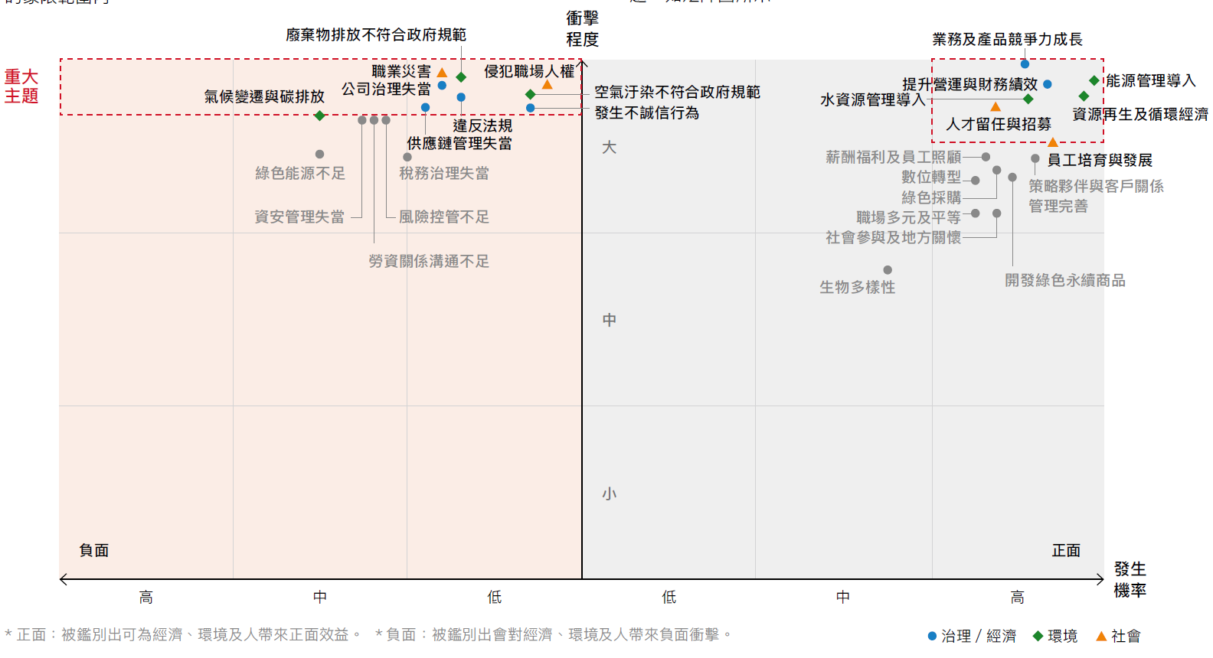
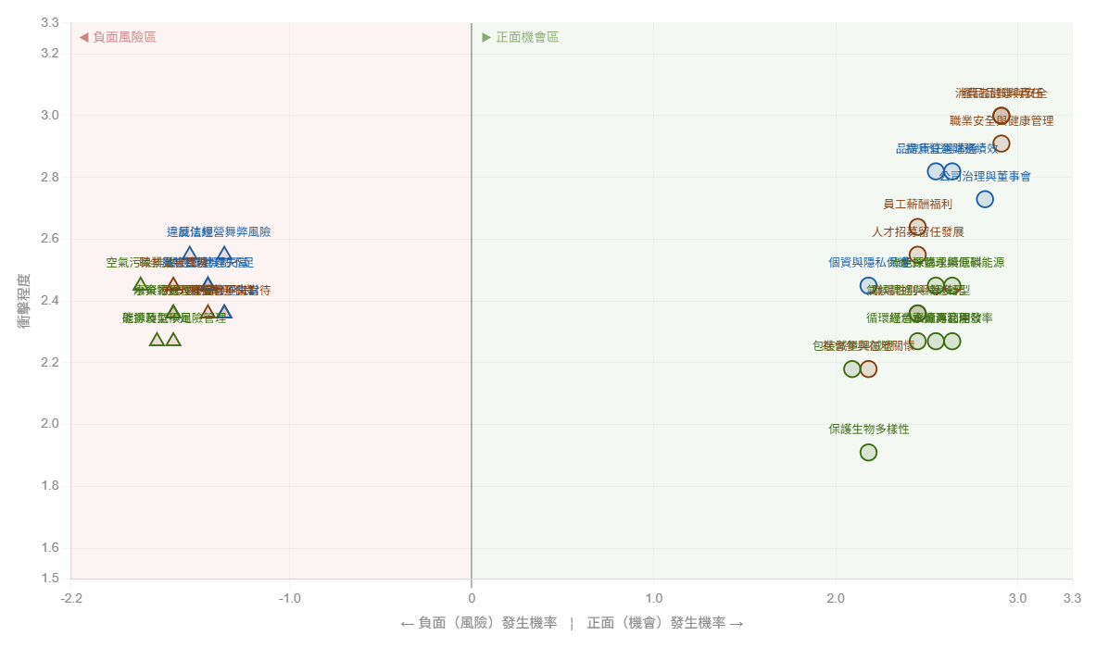
議題 | 面向 | 衝擊程度 | 發生機率
公司治理與董事會運作完善 | G | 2.73 | 2.82
消費者個資與隱私保護 | G | 2.45 | 2.18
品牌責任與消費者溝通 | G | 2.82 | 2.55
提升營運與財務績效 | G | 2.82 | 2.64
誠信經營不當或舞弊風險 | G | 2.55 | -1.36
風險管理機制不足 | G | 2.45 | -1.45
違反法規 | G | 2.55 | -1.55
供應鏈管理失當 | G | 2.45 | -1.45
資安管理失當 | G | 2.36 | -1.36
提升氣候變遷調適與減碳轉型能力 | E | 2.36 | 2.45
導入能源管理與低碳能源 | E | 2.45 | 2.64
提升水資源管理效率 | E | 2.27 | 2.64
導入綠色採購與永續原料來源 | E | 2.45 | 2.55
開發綠色永續商品 | E | 2.27 | 2.55
循環經濟與資源再利用 | E | 2.27 | 2.45
保護生物多樣性 | E | 1.91 | 2.18
推動包裝減量與減塑 | E | 2.18 | 2.09
碳排及氣候風險管理不足 | E | 2.27 | -1.64
能源使用效率不佳或轉型不足 | E | 2.27 | -1.73
空氣污染排放未符合規範 | E | 2.45 | -1.82
水資源管理不當 | E | 2.36 | -1.64
廢棄物處理不當 | E | 2.36 | -1.64
提升員工薪酬福利與照顧 | S | 2.64 | 2.45
強化人才招募、留任與發展 | S | 2.55 | 2.45
強化職業安全與健康管理 | S | 2.91 | 2.91
促進職場性別平等與多元性 | S | 2.36 | 2.45
深化社會參與在地關懷 | S | 2.18 | 2.18
消費者健康與安全 | S | 3 | 2.91
產品品質與產品責任 | S | 3 | 2.91
發生職業災害風險 | S | 2.45 | -1.64
人權侵害或不當對待 | S | 2.36 | -1.36
勞資關係溝通不良 | S | 2.36 | -1.45

